三角形と四角形③
 | 三角形と四角形③ |  |  |  |  |  |  |  |  |  |  |  |  |  |  |  | № |  | 1

 |  |  |  |  |  | 年 |  | 組 | 名前

1 |  |  | ●と●を むすんで， どうぶつを 三角形で かこみましょう。

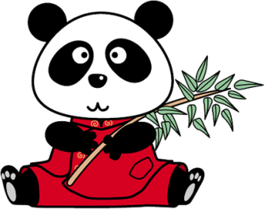
 |  | ● |  | ● | ● |  | ● | ● | ● | ● | ● | ● | ● | ● | ● | ● |  | ●

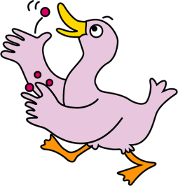
 |  | ● |  | ● | ● |  | ● | ● | ● | ● | ● | ● | ● | ● | ● | ● |  | ●

 |  | ● |  | ● | ● |  | ● | ● | ● | ● | ● | ● | ● | ● | ● | ● |  | ●

 |  | ● |  | ● | ● |  | ● | ● | ● | ● | ● | ● | ● | ● | ● | ● |  | ●

 |  | ● |  | ● | ● |  | ● | ● | ● | ● | ● | ● | ● | ● | ● | ● |  | ●

 |  | ● |  | ● | ● |  | ● | ● | ● | ● | ● | ● | ● | ● | ● | ● |  | ●

 |  | ● |  | ● | ● |  | ● | ● | ● | ● | ● | ● | ● | ● | ● | ● |  | ●

 |  | ● |  | ● | ● |  | ● | ● | ● | ● | ● | ● | ● | ● | ● | ● |  | ●

2 |  |  | ●と●を むすんで， どうぶつを 四角形で かこみましょう。

 |  | ● |  | ● | ● |  | ● | ● | ● | ● | ● | ● | ● | ● | ● | ● |  | ●
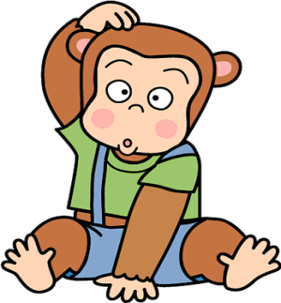
 |  | ● |  | ● | ● |  | ● | ● | ● | ● | ● | ● | ● | ● | ● | ● |  | ●

 |  | ● |  | ● | ● |  | ● | ● | ● | ● | ● | ● | ● | ● | ● | ● |  | ●
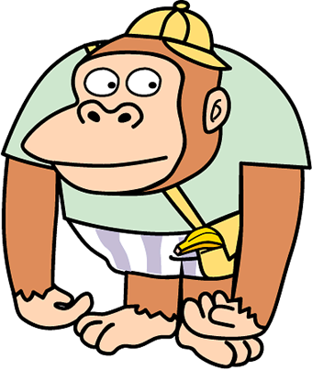
 |  | ● |  | ● | ● |  | ● | ● | ● | ● | ● | ● | ● | ● | ● | ● |  | ●

 |  | ● |  | ● | ● |  | ● | ● | ● | ● | ● | ● | ● | ● | ● | ● |  | ●

 |  | ● |  | ● | ● |  | ● | ● | ● | ● | ● | ● | ● | ● | ● | ● |  | ●

 |  | ● |  | ● | ● |  | ● | ● | ● | ● | ● | ● | ● | ● | ● | ● |  | ●

 |  | ● |  | ● | ● |  | ● | ● | ● | ● | ● | ● | ● | ● | ● | ● |  | ●

 | 三角形と四角形③ |  |  |  |  |  |  |  |  |  |  |  |  |  |  |  | № |  | 1
 |  |  |  |  |  |  |  |  | 名前 |  | 答え

1 |  |  | ●と●を むすんで， どうぶつを 三角形で かこみましょう。
 |  | （れい）
 |  | ● |  | ● | ● |  | ● | ● | ● | ● | ● | ● | ● | ● | ● | ● |  | ●

 |  | ● |  | ● | ● |  | ● | ● | ● | ● | ● | ● | ● | ● | ● | ● |  | ●

 |  | ● |  | ● | ● |  | ● | ● | ● | ● | ● | ● | ● | ● | ● | ● |  | ●

 |  | ● |  | ● | ● |  | ● | ● | ● | ● | ● | ● | ● | ● | ● | ● |  | ●

 |  | ● |  | ● | ● |  | ● | ● | ● | ● | ● | ● | ● | ● | ● | ● |  | ●

 |  | ● |  | ● | ● |  | ● | ● | ● | ● | ● | ● | ● | ● | ● | ● |  | ●

 |  | ● |  | ● | ● |  | ● | ● | ● | ● | ● | ● | ● | ● | ● | ● |  | ●

 |  | ● |  | ● | ● |  | ● | ● | ● | ● | ● | ● | ● | ● | ● | ● |  | ●

2 |  |  | ●と●を むすんで， どうぶつを 四角形で かこみましょう。
 |  | （れい）
 |  | ● |  | ● | ● |  | ● | ● | ● | ● | ● | ● | ● | ● | ● | ● |  | ●

 |  | ● |  | ● | ● |  | ● | ● | ● | ● | ● | ● | ● | ● | ● | ● |  | ●

 |  | ● |  | ● | ● |  | ● | ● | ● | ● | ● | ● | ● | ● | ● | ● |  | ●

 |  | ● |  | ● | ● |  | ● | ● | ● | ● | ● | ● | ● | ● | ● | ● |  | ●

 |  | ● |  | ● | ● |  | ● | ● | ● | ● | ● | ● | ● | ● | ● | ● |  | ●

 |  | ● |  | ● | ● |  | ● | ● | ● | ● | ● | ● | ● | ● | ● | ● |  | ●

 |  | ● |  | ● | ● |  | ● | ● | ● | ● | ● | ● | ● | ● | ● | ● |  | ●

 |  | ● |  | ● | ● |  | ● | ● | ● | ● | ● | ● | ● | ● | ● | ● |  | ●

